CAMO
 |  |  |  |  |  |  |  |  |  |  |  | Mã số: |  | MER.QT-1.BM.4
 |  |  |  |  |  |  |  |  |  |  |  | Lần ban hành: |  | 01
 |  |  |  |  |  |  |  |  |  |  |  | Số trang |  | 03/03
 | TUYỀN TRƯƠNG -252
 | CUTTING DOCKET |  |  |  |  |  | TÁC NGHIỆP SẢN XUÂT: QUY CÁCH MAY THAM KHẢO THEO ÁO MẪU PPS MÃ SS25CH002 MÀU NAVY CHUYỂN CÙNG TÁC NGHIỆP + BẢNG GÓP Ý
 | JOB NUMBER: |  | A15 SS25 G2735
 | STYLE NUMBER: |  | SS25CH002
 | STYLE NAME : |  | WASHED FULL ZIP HOODIE
 | SEASON: |  | SS25
 | TÊN HÀNG: |  | HOODIE |  |  |  |  | DROP: |  |  | MAINLINE
 | NGÀY CẤP |  | 27-Dec-24 |  |  |  |  | VẢI CHÍNH: |  |  | C2300708 - LIGHT BRUSH FLEECE 100%COTTON B/W Weight:530g/m2
 | NGÀY GIAO HÀNG |  | 6-Jan-25 |  |  |  |  | THÀNH PHẦN VẢI: |  |  | 100% COTTON
 |  |  |  |  |  |  |  | KHỔ VẢI: |  |  | 165CM
 | Xí nghiệp: |  | UN-AVAILABLE |  |  |  |  | KHÁCH HÀNG: |  |  | ALD
 | XUẤT NGÀY

 |  | SKU | COLOR | SIZE: | XS | S | M | L | XL | XXL |  |  |  |  | TOTAL
 | ORDER CUT |  | CAMO PRINT |  | 8 | 26 | 67 | 100 | 72 | 27 |  |  |  |  | 300
 | EXTRA (+/-) |  | CAMO PRINT |  | 1 | 1 | 1 | 1 | 1 | 1 |  |  |  |  | 6
 | PAUL'S SAMPLE |  | CAMO PRINT |  |  |  | 2 |  |  |  |  |  |  |  | 2
 | TOTAL : |  | CAMO PRINT |  | 9 | 27 | 70 | 101 | 73 | 28 |  |  |  |  | 308
 | GRAND TOTAL: |  |  |  | 9 | 27 | 70 | 101 | 73 | 28 |  |  |  |  | 308

 | PHẦN A: VẢI |  | NCC: ESQUEL
VẢI |  |  | VỊ TRÍ | MÀU | ĐVT | SỐ LƯỢNG ĐƠN HÀNG | ĐỊNH MỨC | SỐ LƯỢNG THEO ĐỊNH MỨC (NET) | LỖI VẢI (DEFECT) + ĐẦU KHÚC | SỐ LƯỢNG CẦN CẤP CHO TEST INHOUSE | SỐ LƯỢNG CẦN CẤP CHO TEST OUTSOURCE | SỐ LƯỢNG CẦN CẤP CHO TỔ CẮT (GROSS) | GHI CHÚ / CODE VẢI
CAMO PRINT
1 | C2300708 - LIGHT BRUSH FLEECE 100%COTTON B/W Weight:530g/m2 |  | VẢI CHÍNH | CAMO PRINT | M | 308 | 1.72 | 529.8 | 16.8 |  |  | 547 | A15-0792, LOT 14-12, CẤP TRIỆT TIÊU: 520M LOT 9-12, CẤP TRIỆT TIÊU: 16M CẮT VÉT TỐI ĐA THIẾU 10M CẤP BÙ SAU
2 | C2300246_RIB 2X2_96% COTTON 4% SPANDEX_500GSM |  | BO TAY/ LAI | SLATE GREEN 16-0713 TCX | M | 308 | 0.22 | 67.8 | 4.2 |  |  | 72 | ALSS25P0728002E00K, LOT FV 009773401A ÁNH A, CẤP 78M
3 | C2202550 SINGLE JERSEY 100% COTTON 20S/2 CM, 190GSM , 56/58", CW: 142CM(C2305965) |  | VIỀN DÂY KÉO | SLATE GREEN 16-0713 TCX | M | 308 | 0.13 | 40.0 | 4.3 |  |  | 45 | ALSS25P0728003E00K LOT FV 009773401A, ÁNH A, CẤP 48M VẢI BỊ BẠC 2 BIÊN, CẦN ĐI SƠ ĐỒ GIẢM KHỔ
 | PHẦN B : PHỤ LIỆU
PHỤ LIỆU |  |  |  |  | MÀU PHỤ LIỆU | CODE MÀU | MÀU VẢI |  | ĐVT | SỐ LƯỢNG ĐH | ĐỊNH MỨC | SỐ LƯỢNG THEO ĐM | HAO HỤT | SỐ LƯỢNG CẤP | GHI CHÚ
1 | CHỈ 40/2 MAY |  |  |  | CAMO PRINT | E20553 | CAMO PRINT |  | CUỘN | 308 | 0.08 | 30 |  | 31 | A15-0833
2 | CHỈ 40/2 MAY NHÃN |  |  |  | NATURAL | BE8064 | CAMO PRINT |  | CUỘN | 308 | 0.01 | 3 |  | 4 | A15-0761
3 | CHỈ 40/2 MAY TAPE |  |  |  | SLATE GREEN 16-0713 TCX | BE8245 | CAMO PRINT |  | CUỘN | 308 | 0.01 | 3 |  | 4 | A15-0761
4 | NHÃN CHÍNH ML03 |  |  |  | WHITE |  | CAMO PRINT |  | PCS | 308 | 1.00 | 308 |  | 308 | A15-0744/A15-0717
5 | NHÃN THÀNH PHẦN 100% COTTON ALD-COO-682 |  |  |  | WHITE |  | CAMO PRINT |  | PCS | 308 | 1.00 | 308 |  | 308 | A15-0745
6 | NHÃN SƯỜN NGOÀI ALD-ML02 |  |  |  | WHITE |  | CAMO PRINT |  | PCS | 308 | 1.00 | 308 |  | 308 | A15-0744/A15-0717
7 | DÂY LUỒN TRÒN 5MM 100% COTTON ĐẦU TIP NHỰA 1.5CM TẠI NÓN |  |  |  | SLATE GREEN 16-0713 TCX |  | CAMO PRINT |  | PCS | 308 | 1.00 | 308 |  | 308 | A15-0750-> đổi thành PO 'A15-0830
8 | DÂY TAPE XƯƠNG CÁ 1CM |  |  |  | SLATE GREEN 16-0713 TCX |  | CAMO PRINT |  | MÉT | 308 | 0.90 | 277 |  | 277 | A15-0749
9 | DÂY KÉO KIM LOẠI RĂNG 5 MÀU GOLD MỞ 2 ĐẦU , ĐẦU DA8L |  |  |  | CAMO PRINT | CODE: 886 | CAMO PRINT |  | PCS | 308 | 1.00 | 308 |  | 308 | A15-0760
10 | MẮT CÁO 13MM -EY-GOLD1 21L |  |  |  | ANTIQUE BRASS | 21L | CAMO PRINT |  | SETS | 308 | 2.00 | 616 |  | 616 | A15-0757
11 | ĐINH RIVET 10MM |  |  |  | GOLDEN |  | CAMO PRINT |  | SETS | 308 | 4.00 | 1232 |  | 1232 | A15-0758
12 | NHÃN DA TRANG TRÍ ALD-PLT-0330 19MM X 45MM |  |  |  | BROWN LEATHER/ANTI. BRASS BRUSH NYLON PLATE | FT090 | CAMO PRINT |  | PCS | 308 | 1.00 | 308 |  | 308 | A15-0748
 | PHẦN C : PHỤ LIỆU ĐÓNG GÓI
PHỤ LIỆU |  |  |  |  | MÀU PHỤ LIỆU | CODE MÀU | MÀU VẢI |  | ĐVT | SỐ LƯỢNG ĐH | ĐỊNH MỨC | SỐ LƯỢNG THEO ĐM | HAO HỤT | SỐ LƯỢNG CẤP | GHI CHÚ
1 | THẺ BÀI ALD ALD-T06P |  |  |  | WHITE |  | CAMO PRINT |  | PCS | 308 | 1.00 | 308 |  | 308 | A15-0744/A15-0717
2 | UPC STICKER 3" X 2" |  |  |  | WHITE |  | CAMO PRINT |  | PCS | 308 | 1.00 | 308 |  | 308 | A15-0762
3 | BAO ALD Branded Polybag - 15" X 18" (RECYLCED) CODE: ALD PB02-R |  |  |  | CLEAR |  | CAMO PRINT |  | PCS | 308 | 1.00 | 308 |  | 308 | A15-0744
4 | BAO BIG POLYBAG 100X120CM |  |  |  | CLEAR |  | CAMO PRINT |  | PCS | 308 | 0.08 | 26 |  | 26
5 | TẤM LÓT THÙNG |  |  |  | NATURAL |  | CAMO PRINT |  | PCS | 308 | 0.17 | 51 |  | 52
6 | THÙNG CARTON 60CM (L) *40CM (W)* 30CM (H) |  |  |  | NATURAL |  | CAMO PRINT |  | PCS | 308 | 0.08 | 26 |  | 26

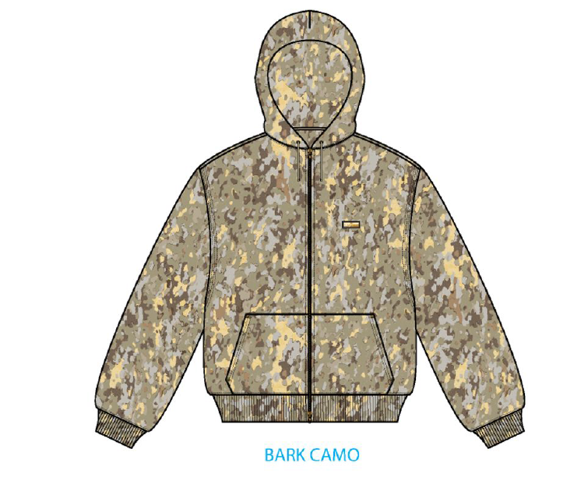
 | PHẦN D : IN / THÊU / WASH |  |  |  |  |  |  |  | PHẦN E : HÌNH
1 | IN : | KHÔNG IN
2 | THÊU : | KHÔNG THÊU
3 | WASH: | KHÔNG WASH
 | MÀU VẢI | CHẤT LƯỢNG, HIỆU ỨNG DUYỆT THEO
 | CAMO PRINT | DUYỆT MÀU CHẤT LƯỢNG IN THEO S/O
 | PHẦN F: LƯU Ý
1 | XEM TÀI LIỆU ĐÍNH KÈM
2 | -SỐ LƯỢNG NHÃN SIZE NHƯ SAU :
 | SIZE | XS | S | M | L | XL | XXL |  | TOTAL
 | SỐ LƯỢNG | 9 | 27 | 70 | 101 | 73 | 28 |  | 308
2 | -SỐ LƯỢNG DÂY LUỒN/ DÂY KÉO NHƯ SAU
 | SIZE | XS | S | M | L | XL | XXL |  | TOTAL
 | CHIỀU DÀI DÂY LUỒN I( INCH) | 48 | 48 | 48.5 | 48.5 | 49 | 49
 | CM | 122 | 122 | 123 | 123 | 124 | 124
 | CHIỀU DÀI DÂY KÉO ( INCH) | 22 | 22.75 | 23.5 | 24.25 | 25 | 25.75
 | CM | 56 | 58 | 60 | 62 | 64 | 65
 | CAMO PRINT | 9 | 27 | 70 | 101 | 73 | 28 |  | 308
 | NAVY BLAZER | 15 | 47 | 120 | 183 | 129 | 49 |  | 543

 | LƯU Ý:
 | CAMO: VẢI ĐI IN CÂY, CẮT THEO SƠ ĐỒ

NAVY BLAZER
 |  |  |  |  |  |  |  |  |  |  |  | Mã số: |  | MER.QT-1.BM.4
 |  |  |  |  |  |  |  |  |  |  |  | Lần ban hành: |  | 01
 |  |  |  |  |  |  |  |  |  |  |  | Số trang |  | 03/03
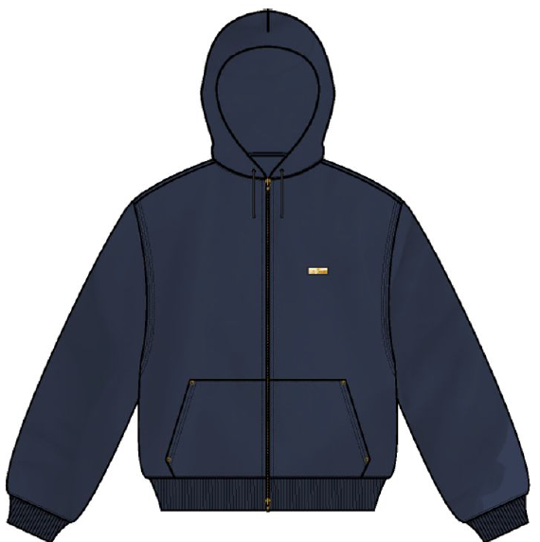
 | TUYỀN TRƯƠNG -252
 | CUTTING DOCKET |  |  |  |  |  | TÁC NGHIỆP SẢN XUÂT: QUY CÁCH MAY THAM KHẢO THEO ÁO MẪU PPS MÃ SS25CH002 CHUYỂN CÙNG TÁC NGHIỆP
 | JOB NUMBER: |  | A15 SS25 G2735
 | STYLE NUMBER: |  | SS25CH002
 | STYLE NAME : |  | WASHED FULL ZIP HOODIE
 | SEASON: |  | SS25
 | TÊN HÀNG: |  | HOODIE |  |  |  |  | DROP: |  |  | MAINLINE
 | NGÀY CẤP |  | 2-Jan-25 |  |  |  |  | VẢI CHÍNH: |  |  | C2300708 - LIGHT BRUSH FLEECE 100%COTTON B/W Weight:530g/m2
 | NGÀY GIAO HÀNG |  | 12-Jan-25 |  |  |  |  | THÀNH PHẦN VẢI: |  |  | 100% COTTON
 |  |  |  |  |  |  |  | KHỔ VẢI: |  |  | 165CM
 | Xí nghiệp: |  | UN-AVAILABLE |  |  |  |  | KHÁCH HÀNG: |  |  | ALD
 | XUẤT NGÀY

 |  | SKU | COLOR | SIZE: | XS | S | M | L | XL | XXL |  |  |  |  | TOTAL
 | ORDER CUT |  | NAVY BLAZER |  | 13 | 42 | 109 | 171 | 120 | 45 |  |  |  |  | 500
 | EXTRA (+/-) |  | NAVY BLAZER |  | 1 | 3 | 7 | 11 | 8 | 3 |  |  |  |  | 33
 | PAUL'S SAMPLE |  | NAVY BLAZER |  | 1 | 2 | 2 | 1 | 1 | 1 |  |  |  |  | 8
 | TOTAL : |  | NAVY BLAZER |  | 15 | 47 | 118 | 183 | 129 | 49 |  |  |  |  | 541

 | GRAND TOTAL: |  |  |  | 15 | 47 | 118 | 183 | 129 | 49 |  |  |  |  | 541

 | PHẦN A: VẢI |  | NCC: ESQUEL
VẢI |  |  | VỊ TRÍ | MÀU | ĐVT | SỐ LƯỢNG ĐƠN HÀNG | ĐỊNH MỨC | SỐ LƯỢNG THEO ĐỊNH MỨC (NET) | LỖI VẢI (DEFECT) + ĐẦU KHÚC | SỐ LƯỢNG CẦN CẤP CHO TEST INHOUSE | SỐ LƯỢNG CẦN CẤP CHO TEST OUTSOURCE | SỐ LƯỢNG CẦN CẤP CHO TỔ CẮT (GROSS) | GHI CHÚ / CODE VẢI
NAVY BLAZER
1 | C2300708 - LIGHT BRUSH FLEECE 100%COTTON B/W Weight:530g/m2 |  | VẢI CHÍNH | NAVY BLAZER | M | 256 | 1.61 | 412.2 | 48.8 |  |  | 461 | ALSS25P0728010E00K, LOT FV 009816303, ÁNH A, CẤP TRIỆT TIÊU 210M LOT FV 010132001, ÁNH B, CẤP TRIỆT TIÊU 238.8M CẮT MAY ĐỒNG BỘ THEO TỪNG LOT, TRÁNH MIX LOT |  |  | 194 | 239 | 28
1 | C2300246_RIB 2X2_96% COTTON 4% SPANDEX_500GSM |  | VẢI CHÍNH | NAVY BLAZER | M | 285 | 1.72 | 490.2 | 47.1 |  |  | 537 | ALSS25P0728010E00K, LOT FV009816302A, ÁNH B, CẤP TRIỆT TIÊU 552M VẢI LOANG ĐI SƠ ĐỒ TRÁNH LOANG |  |  | 552 | -15
2 | C2300246_RIB 2X2_96% COTTON 4% SPANDEX_500GSM |  | BO TAY/ LAI | NAVY BLAZER | M | 541 | 0.22 | 119.0 | 15.1 |  |  | 137 | ALSS25P0718011E00K, LOT FV 009816701, ÁNH A+B, CẤP 138M TRIỆT TIÊU
3 | C2202550 SINGLE JERSEY 100% COTTON 20S/2 CM, 190GSM , 56/58", CW: 142CM(C2305965) |  | VIỀN DÂY KÉO | NAVY BLAZER | M | 541 | 0.12 | 64.9 | 7.5 |  |  | 72 | ALSS25P0728012E00K, LOT FV 009816101, ÁNH A, CẤP TRIỆT TIÊU 72.5M
 | PHẦN B : PHỤ LIỆU
PHỤ LIỆU |  |  |  |  | MÀU PHỤ LIỆU | CODE MÀU | MÀU VẢI |  | ĐVT | SỐ LƯỢNG ĐH | ĐỊNH MỨC | SỐ LƯỢNG THEO ĐM | HAO HỤT | SỐ LƯỢNG CẤP | GHI CHÚ
1 | CHỈ 40/2 MAY |  |  |  | NAVY BLAZER | NA7850 | NAVY BLAZER |  | CUỘN | 541 | 0.08 | 43 |  | 44 | A15-0761
2 | CHỈ 40/2 MAY NHÃN |  |  |  | NATURAL | BE8064 | NAVY BLAZER |  | CUỘN | 541 | 0.01 | 5 |  | 6 | A15-0761
4 | NHÃN CHÍNH ML03 |  |  |  | WHITE |  | NAVY BLAZER |  | PCS | 541 | 1.00 | 541 |  | 541 | A15-0744/A15-0717
5 | NHÃN THÀNH PHẦN 100% COTTON ALD-COO-682 |  |  |  | WHITE |  | NAVY BLAZER |  | PCS | 541 | 1.00 | 541 |  | 541 | A15-0745
...
 |  |  |  |  | WHITE |  | NAVY BLAZER |  | PCS | 541 | 1.00 | 541 |  | 541 | A15-0762
 |  |  |  |  | CLEAR |  | NAVY BLAZER |  | PCS | 541 | 1.00 | 541 |  | 541 | A15-0744
 |  |  |  |  | CLEAR |  | NAVY BLAZER |  | PCS | 541 | 0.08 | 45 |  | 46
 |  |  |  |  | NATURAL |  | NAVY BLAZER |  | PCS | 541 | 0.33 | 180 |  | 181
 |  |  |  |  | NATURAL |  | NAVY BLAZER |  | PCS | 541 | 0.08 | 45 |  | 46
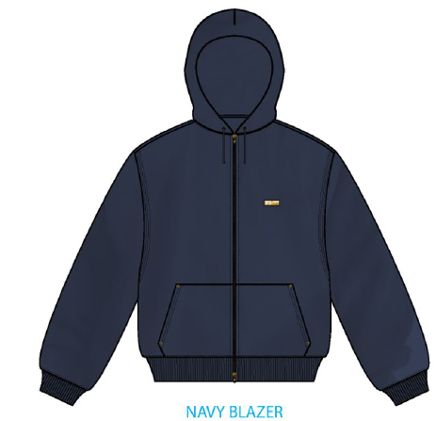
 |  |  |  |  |  |  |  |  | PHẦN E : HÌNH
...
 |  |  |  | M | L | XL | XXL |  | TOTAL
 |  |  |  | 118 | 183 | 129 | 49 |  | 541
...
 |  |  |  | M | L | XL | XXL |  | TOTAL
 |  |  |  | 48.5 | 48.5 | 49 | 49
 |  |  |  | 123 | 123 | 124 | 124
 |  |  |  | 23.5 | 24.25 | 25 | 25.75
 |  |  |  | 60 | 62 | 64 | 65
...

2. TRIM CARD
...
STYLE NAME : | WASHED FULL ZIP HOODIE
 | CAMO PRINT | NAVY BLAZER
BO TAY/ LAI
C2202550 SINGLE JERSEY 100% COTTON 20S/2 CM, 190GSM , 56/58", CW: 142CM(C2305965) | CAMO PRINT | NAVY BLAZER
VIỀN DÂY KÉO
CHỈ 40/2 MAY | CAMO PRINT | NAVY BLAZER
SỬ DỤNG TOÀN BỘ ÁO | E20553 | NA7850
CHỈ 40/2 MAY NHÃN | NATURAL | NAVY BLAZER
SỬ DỤNG MAY NHÃN CHÍNH | BE8064 | BE8064
CHỈ 40/2 MAY TAPE | SLATE GREEN 16-0713 TCX | NAVY BLAZER
 | BE8245 | NA7850
NHÃN CHÍNH ML03 | WHITE
ĐÍNH 4 CẠNH NHÃN TẠI GIỮA CỔ SAU,TỪ VIỀN CỔ SAU XUỐNG 1,5CM - BÊN TRONG ÁO | 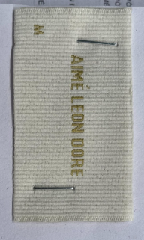
NHÃN THÀNH PHẦN 100% COTTON ALD-COO-682 | WHITE
GẬP ĐÔI, MAY TẠI SƯỜN TRÁI NGƯỜI MẶC, 5 INCH TỪ MÉP LAI LÊN ( BÊN TRONG ÁO)
NHÃN SƯỜN NGOÀI ALD-ML02 | WHITE
GẬP ĐÔI, MAY TẠI SƯỜN TRÁI NGƯỜI MẶC, TỪ LAI ÁO LÊN 7 INCH, MAY ( BÊN NGOÀI ÁO) | 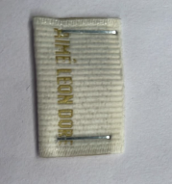
DÂY LUỒN TRÒN 5MM 100% COTTON ĐẦU TIP NHỰA 1.5CM TẠI NÓN | SLATE GREEN 16-0713 TCX | NAVY BLAZER
TẠI NÓN
DÂY TAPE XƯƠNG CÁ 1CM | SLATE GREEN 16-0713 TCX | NAVY BLAZER
VIỀN TẠI CỔ SAU
DÂY KÉO KIM LOẠI RĂNG 5 MÀU GOLD MỞ 2 ĐẦU , ĐẦU DA8L | CAMO PRINT | NAVY BLAZER
GIỮA TRƯỚC | 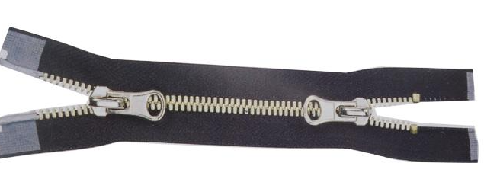 CODE: 886 | CODE: 960
MẮT CÁO 13MM -EY-GOLD1 21L | ANTIQUE BRASS | ANTIQUE GOLD
TẠI MIỆNG NÓN ĐỂ LUỒN DÂY | 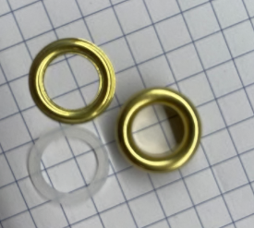
ĐINH RIVET 10MM | GOLDEN
ĐÍNH 4 GÓC TÚI KANGAROO | 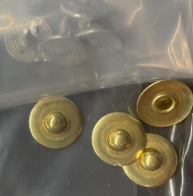
NHÃN DA TRANG TRÍ ALD-PLT-0330 19MM X 45MM | BROWN LEATHER/ANTI. BRASS BRUSH NYLON PLATE | NAVY BLAZER LEATHER/SHINY GOLD PLATE | NAVY BLAZER LEATHER/SHINY GOLD PLATE
TẠI NGỰC TRÁI
THẺ BÀI ALD ALD-T06P | WHITE
 | 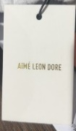
UPC STICKER 3" X 2" | WHITE

BAO ALD Branded Polybag - 15" X 18" (RECYLCED) CODE: ALD PB02-R | CLEAR

THÙNG CARTON 60CM (L) *40CM (W)* 30CM (H) & TẤM LÓT THÙNG | NATURAL

